المؤشرات الكلية

سوق العراق للاوراق المالية
جلسة الاحد 2025/10/26 |  |  |  | تقرير أسعار الأسهم المتداولة واخبار الشركات
الجلسة (191)

الاسهم المتداولة المدرجة و OTC |  |  | 675,152,127 |  |  | قيمة الأسهم المتداولة المدرجة و OTC |  | 1,317,946,801 |  |  | صفقات الشركات المدرجة وOTC | 694
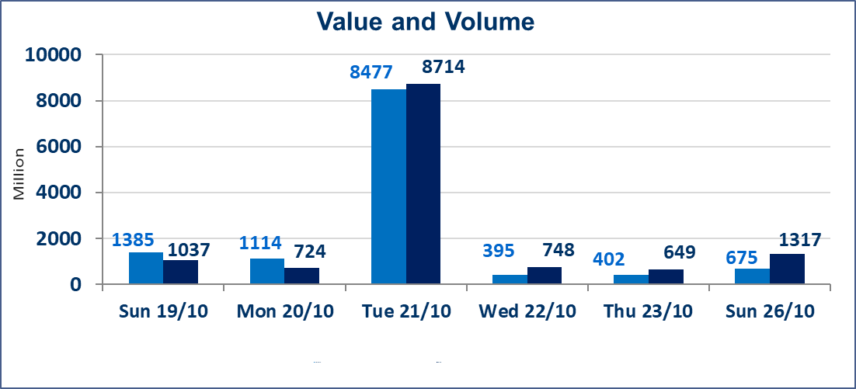
المؤشر60 ISX اليوم | 913.63 |  | نقطة |  |  | المؤشر15 ISX اليوم | 1111.10 | نقطة
المؤشر 60 ISX السابق | 917.31 |  | نقطة |  |  | المؤشر 15 ISX السابق | 1111.02 | نقطة
نسبة التغير | -0.40 |  | % |  |  | نسبة التغير | 0.01 | %
عدد النقاط | -3.68 |  | نقطة |  |  | عدد النقاط | 0.08 | نقطة

الشركات المدرجة | 104 | OTC | 11 | 115 |  | الشركات غير المتداولة المدرجة | 44 | OTC | 9 | 53
الشركات المتداولة | 46 | OTC | 1 | 47 |  | الشركات المرتفعة |  |  | 11
شركات الهيئة العامة |  |  |  | 4 |  | الشركات المنخفضة |  |  | 14
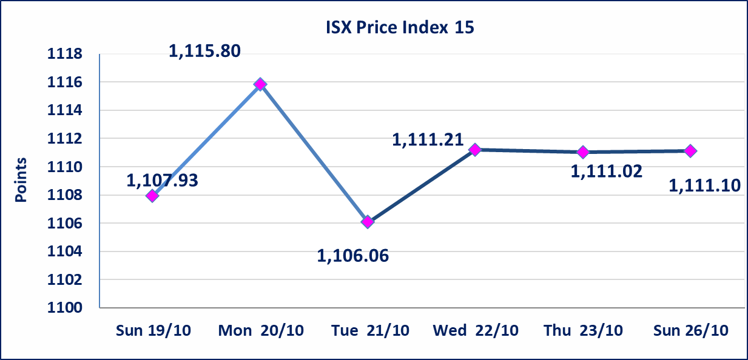
الموقوفة بقرار من هيأة الأوراق المالية |  |  |  | 10
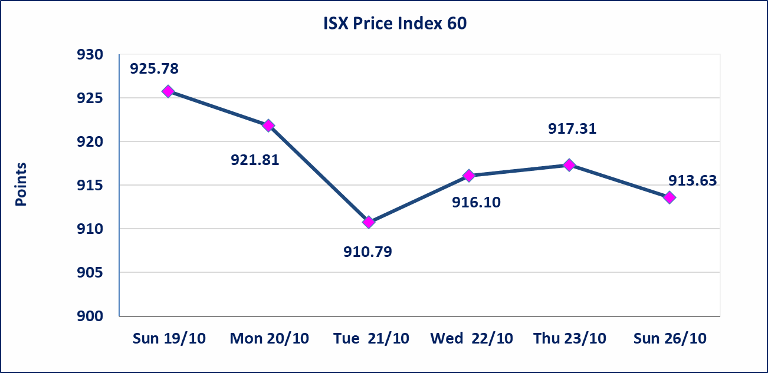

الحد الأعلى والادنى للتغير في السعر | نسبة التغير في المنصة النظامية (15%)، نسبة التغير في المنصة الثانية (20%)، نسبة التغير في المنصة الثالثة (5%) إرتفاعاً وإنخفاضاً من سعر الاغلاق السابق.
Web site : www.isx-iq.net E-mail : info-isx@isx-iq.net |  |  |  |  | 07834000034 - 07711211522 : ص . ب :3607 العلوية الهاتف |  |  |  |  |  | بغداد /الكرادة/ قرب المسرح الوطني /مجاور مصرف الخليج التجاري

نسبة التغير
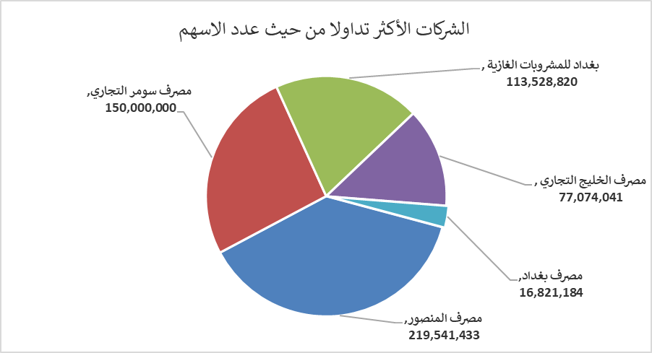
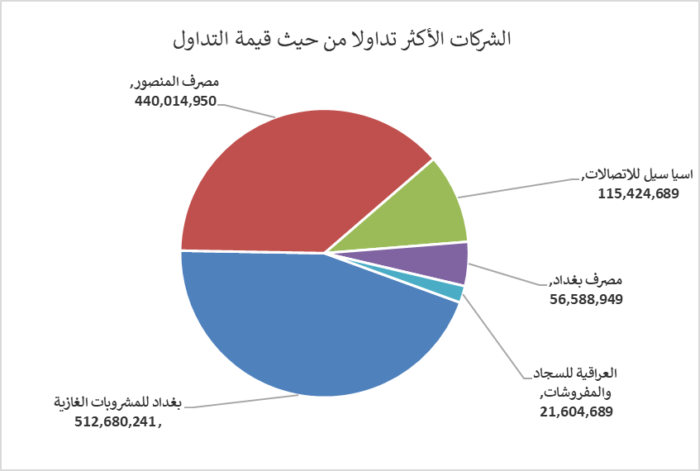
الشركات الأكثر ارتفاعاً وانخفاضاً

نسبة التغير لاسعار الاغلاق الاكثر ارتفاعاً |  |  |  | نسبة التغير لاسعار الاغلاق الاكثر انخفاضاً
اسم الشركة | اغلاق | التغير(%) | الاسهم المتداولة | اسم الشركة | اغلاق | التغير (%) | الاسهم المتداولة
مصرف الشرق الأوسط | 0.070 | 16.67 | 4,065,344 | مصرف الانصاري | 0.700 | -17.65 | 500,000
المواد الانشائية الحديثة | 0.630 | 5.00 | 100,000 | فندق فلسطين | 27.550 | -5.00 | 100,167
نقل المنتجات النفطية | 1.760 | 4.76 | 1,251,000 | مصرف الاقتصاد | 0.220 | -4.35 | 5,000,000
الصناعات الالكترونية | 1.400 | 4.48 | 4,641,262 | فندق أشور | 28.000 | -3.45 | 25,000
مصرف اشور الدولي | 0.240 | 4.35 | 4,350,000 | الخاتم للاتصالات | 2.420 | -2.42 | 23,640

الشركات الاكثر نشاطا حسب الاسهم المتداولة (حجم التداول) |  |  |  | الشركات الاكثر نشاطا حسب القيمة المتداولة
اسم الشركة | اغلاق | التغير(%) | الاسهم المتداولة | اسم الشركة | اغلاق | التغير (%) | القيمة المتداولة
مصرف المنصور | 2.010 | -0.50 | 219,541,433 | بغداد للمشروبات الغازية | 4.520 | 0.44 | 512,680,241
مصرف سومر التجاري | 0.090 | 0.00 | 150,000,000 | مصرف المنصور | 2.010 | -0.50 | 440,014,950
بغداد للمشروبات الغازية | 4.520 | 0.44 | 113,528,820 | اسيا سيل للاتصالات | 11.900 | 0.42 | 115,424,689
مصرف الخليج التجاري | 0.280 | 0.00 | 77,074,041 | مصرف بغداد | 3.360 | -1.18 | 56,588,949
مصرف بغداد | 3.360 | -1.18 | 16,821,184 | العراقية للسجاد والمفروشات | 16.530 | 0.18 | 21,604,689

